Sheet2
カットイン画面修正

 | 現状&過去のカットイン(参考)

 | ①現状 |  | ②過去
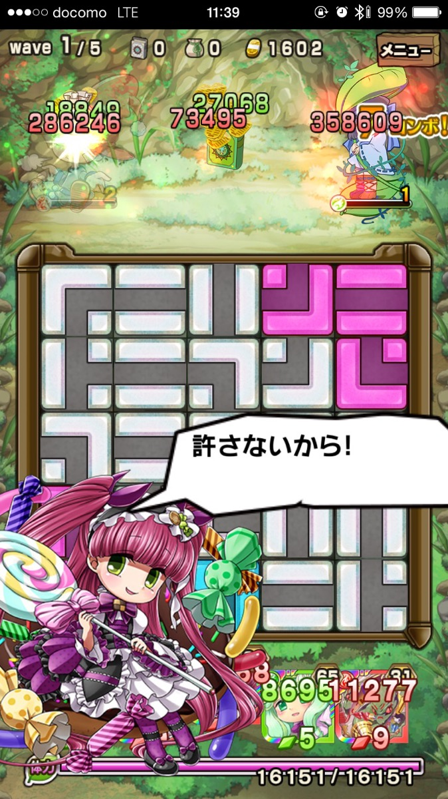
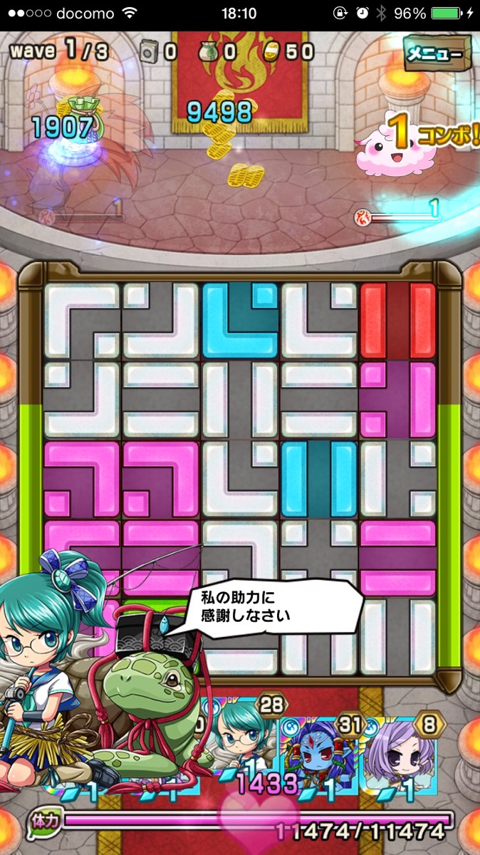

 | カットイン画面理想図

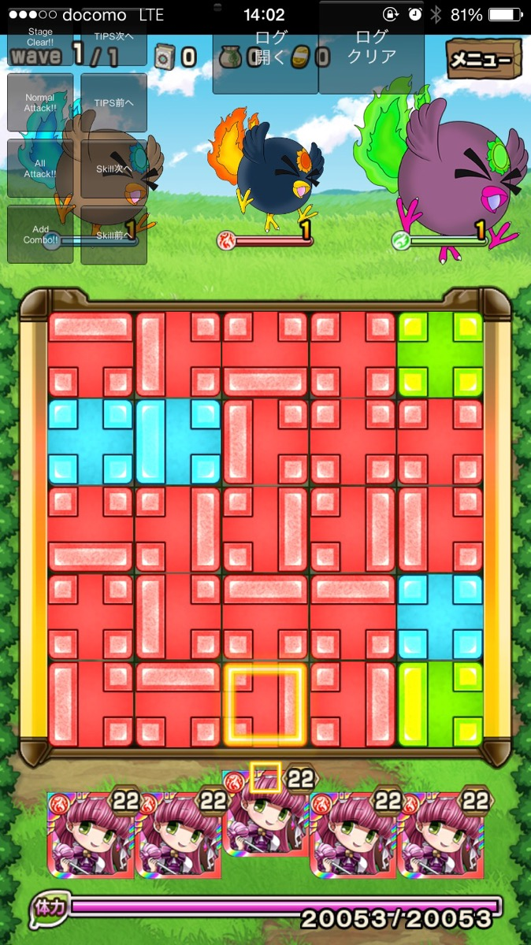
 | ①理想/1行の場合レイアウト | ②理想/2行の場合レイアウト |  | ▼改修内容
 |  |  |  |  | 1.キャラのサイズ
 |  |  |  |  |  | 現状のサイズを維持

 |  |  |  |  | 2.吹き出し
 |  |  |  |  |  | サイズは左側の理想レイアウトを参考とする
 |  |  |  |  |  | デザインは新規で差し替え
 |  |  |  |  |  | デザインイメージは現在の左に吹き出し口が向けられているのではなく、
 |  |  |  |  |  |  | 下側に吹き出し口が向かっている
 |  |  |  |  |  | 文字は中央揃え

許さないから！
お兄ちゃんの敵は
許さないから！

 |  |  |  | ▼吹き出し新規デザインイメージ






吹き出し口が参考デザインは右に寄っているが、理想はキャラのいる向きである左に合わせる

